PMZONE
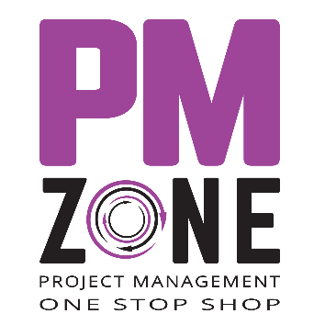 | חברת PMZONE מסייעת לחברות ולארגונים לשפר את ניהול הפרויקטים המנוהלים על-ידם ועבורם במישור הארגוני – דרך שיפור תהליכי ניהול פורטפוליו הפרויקטים (PPM) ומיקוד המשאבים הארגוניים ב"מה" לבצע (do the right things), ובמישור הפרויקטלי – דרך שיפור תהליכי ניהול הפרויקטים בשטח (EPM) וליווי מנהל וצוות הפרויקט ב"איך" לבצע (do the things right). באתרים שלנו תוכלו למצוא חומרים מקצועיים בניהול פרויקטים, ספרים, כלים, משחקים וקורסים מצולמים. בקרו אותנו בכתובת: https://pmzone.co.il | https://he.beingaprojectmanager.com
 | הספר הייחודי שלנו בעברית ובאנגלית!
 | “להיות מנהל פרויקט” הוא ספר אחר על ניהול פרויקטים, אשר מתמקד בַּעיקר ובפרקטיקה ומשֹרטט בבירור את הדרך בה יש לפסוע בנעליו של מנהל פרויקט. הספר מותאם לניהול של כל פרויקט, בכל גודל ובכל עולם תוכן מכיוון שהוא מתייחס ליסודות ניהול הפרויקט – תכנון, בקרה ותקשורת, ולא למתודולוגיה או להתמחות כזו או אחרת. יתרה מזאת, ספר זה מציע שיטות פשוטות ליישום וכלים מתאימים לניהול פרויקט נכון. את הכלים המלווים ניתן להוריד בחינם מעמוד הספר בקישור המצורף. ניהול פרויקט הלכה למעשה בהתאם לשיטות המתוארות בספר זה, יניע תהליך של שיפור מתמיד בניהול פרויקטים, כבר מהפרויקט הראשון!
 | מצפן פרויקט - מחברת תכנון פרויקט
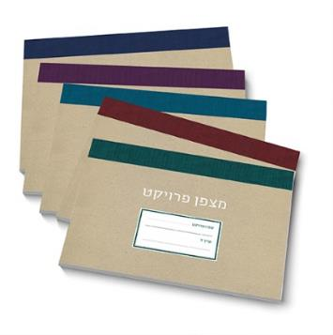 | כולנו, ללא יוצאים מן הכלל, משמשים מדי פעם כמנהלי פרויקטים קטנים, קטנים פחות ואפילו גדולים. כל פרויקט, קטן כגדול, מחייב הגדרה ברורה של יעדים ומטרות, וכן מסלול ברור להשגתם. לשם כך יש לתכנן את הפרויקט ולפתח את "מצפן הפרויקט". העידן הדיגיטלי בו אנו חיים מזמן לנו מפגש עם תוכנות ואפליקציות שעוזרות לנו לתכנן את היום שלנו, לחסוך בזמן, לשמור על קשר עם הקרובים לנו ועוד. כמנהלי פרויקטים, אנו עושים שימוש נרחב בכלים דיגיטליים מתקדמים, הן בעבודה והן בחיינו האישיים. יחד עם זאת, בזמן התכנון הראשוני של הפרויקט נמליץ דווקא לחזור למקורות ולהשתמש בכלים הישנים והאהובים – דף חלק ועיפרון. מגע הדף, יחד עם היכולת האינטואיטיבית לשרטט, לכתוב ולשכתב את כל מה שעולה בראש, מעניקים את החופש ההכרחי לתכנון יצירתי וחכם.

